商品概要
商品画像 | コード | 商品名 | 商品情報 | 個包装あり | 定価 | 販売特別価格
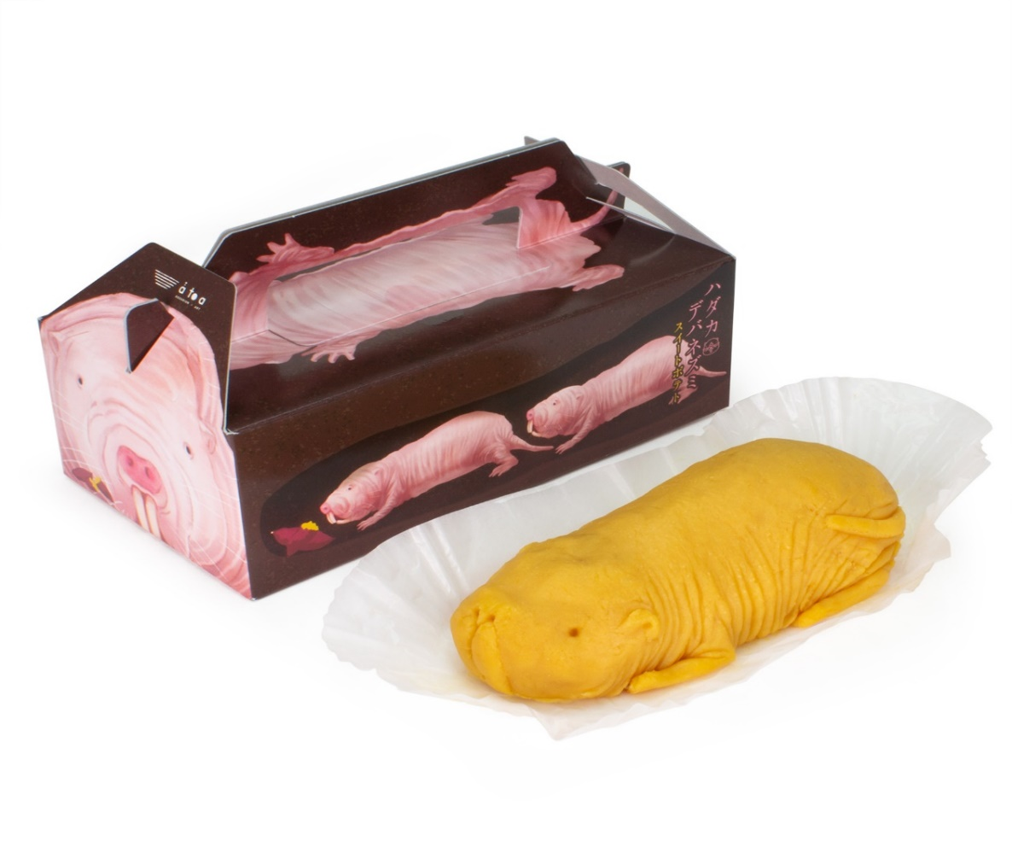 | 4570010450790 | atoa)ﾊﾀﾞｶﾃﾞﾊﾞﾈｽﾞﾐｽｲｰﾄﾎﾟﾃﾄ | ハダカデバネズミの形をしたスイートポテトです。 顔はもちろん、背中からお尻までのフォルムを繊細に表現し、シワの1本1本まで形作ったこだわりのハダカデバネズミのスイートポテトです。中までぜーんぶお芋です。ずっしりとボリューム感があり、クリーミーな味わいで食べ応えも抜群です。 そしてパッケージもハダカデバネズミ感満載！ 生態に合わせて、土の中で生活している姿をイメージしたデザインです。ハダカデバネズミのプチ紹介も載っていますよ。 箱を開ける前からも、開けてからも楽しんで頂けます。 【賞味期限】1カ月以上（賞味期限はパッケージに記載） 【アレルギー特定原材料】乳・卵・大豆 【内容量】1個 【サイズ】横２１㎝・高さ7ｃｍ・奥行11.5㎝ 【JAN】4570010450790 | ◎ | ¥1,700 | ¥1,190
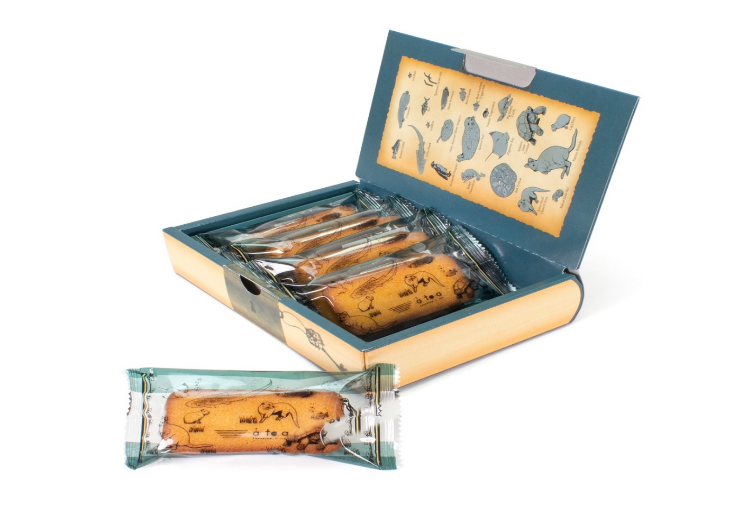 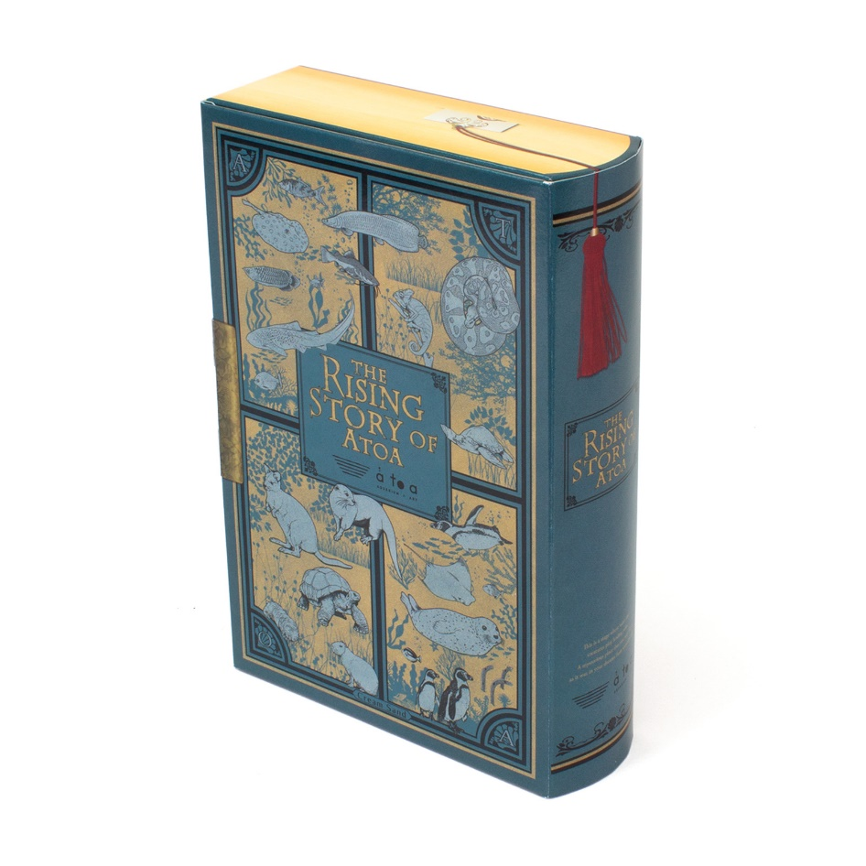 | 4570010450776 | atoa)BOOK型ｸﾘｰﾝｻﾝﾄﾞｸｯｷｰ | スポンジ生地にクリームをサンドした、クリームサンドケーキです。しっとりしながらもフワっとした食感が楽しめるケーキです。 外箱は本の形になっています。まるでアンティークな洋書のような表紙で、フタの内側には生き物のイラストの名前が書かれておりまるで図鑑のようになっています。側面は鍵がかかっているようにしており、またしおりが挟まっているようにもしてどこから見ても重厚感があるデザインなので小物入れとして使って頂けます。 【賞味期限】1カ月以上（賞味期限はパッケージに記載） 【アレルギー特定原材料】乳・卵・大豆 【内容量】5個 【サイズ】横２１.5㎝・高さ18ｃｍ・奥行4㎝ 【JAN】4570010450776 | ◎ | ¥900 | ¥630
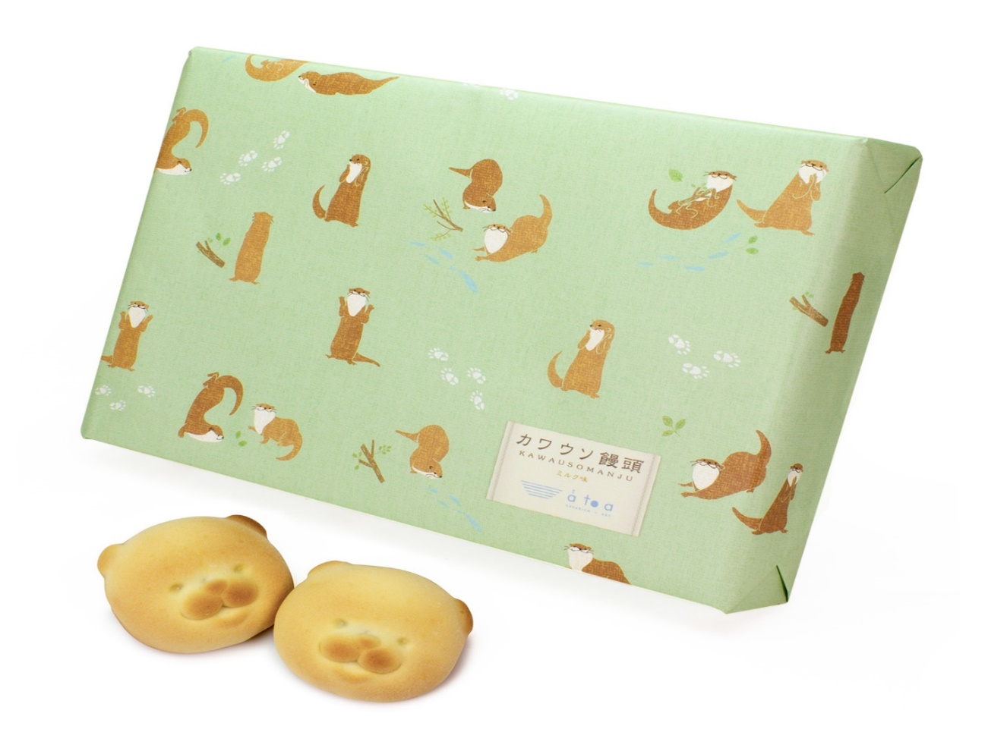 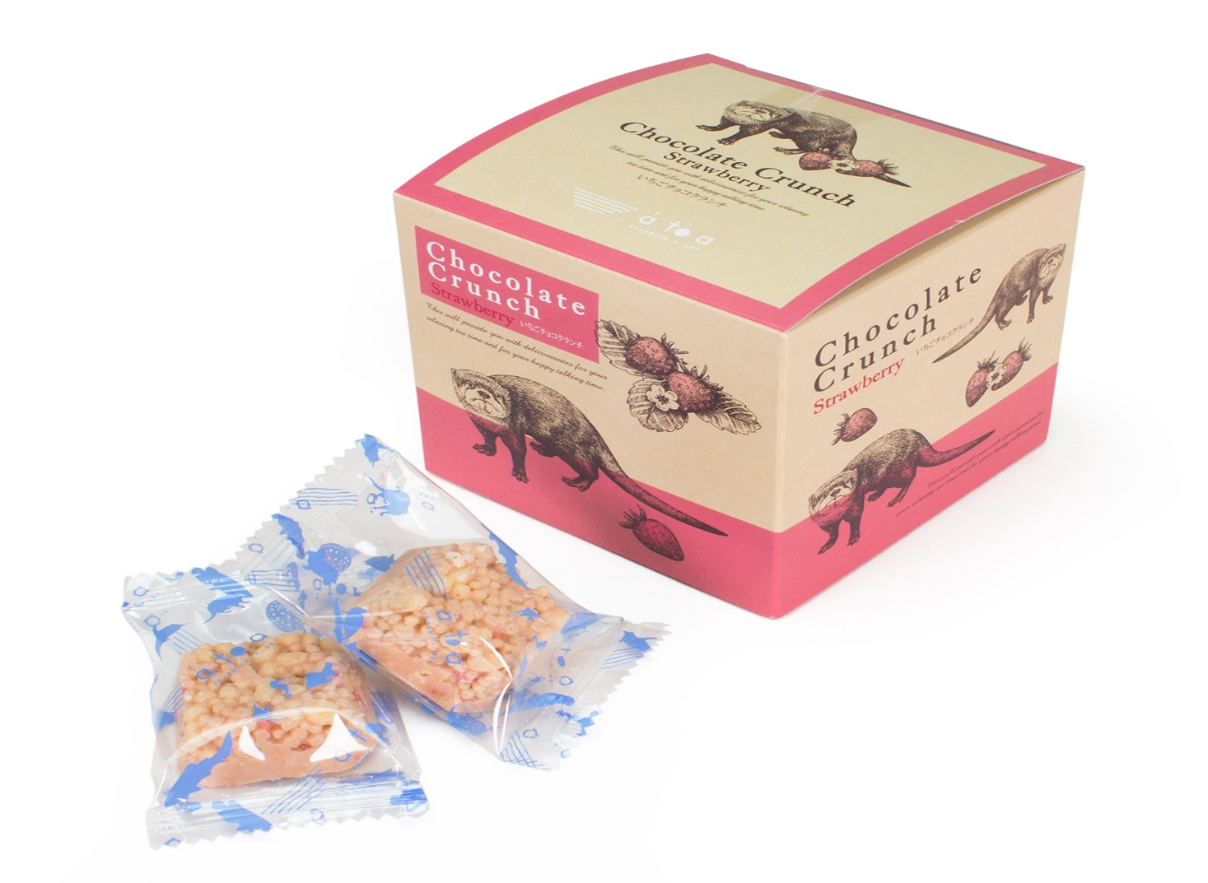 | 4570010450820 | atoa)ﾁｮｺｸﾗﾝﾁBOXｶﾜｳｿｲﾁｺﾞ | カワウソがデザインされた、かわいいBOXに入ったクランチチョコレートです。爽やかな香りのイチゴ味！ 一口サイズで普段のおやつにも♪ちょうどいいサイズ感でお土産もにピッタリです。 【賞味期限】1カ月以上（賞味期限はパッケージに記載） 【アレルギー特定原材料】小麦・乳・卵・大豆 【内容量】8枚 【サイズ】横8.5・縦8.5・幅8.5 【JAN】4570010450820 | ◎ | ¥600 | ¥420
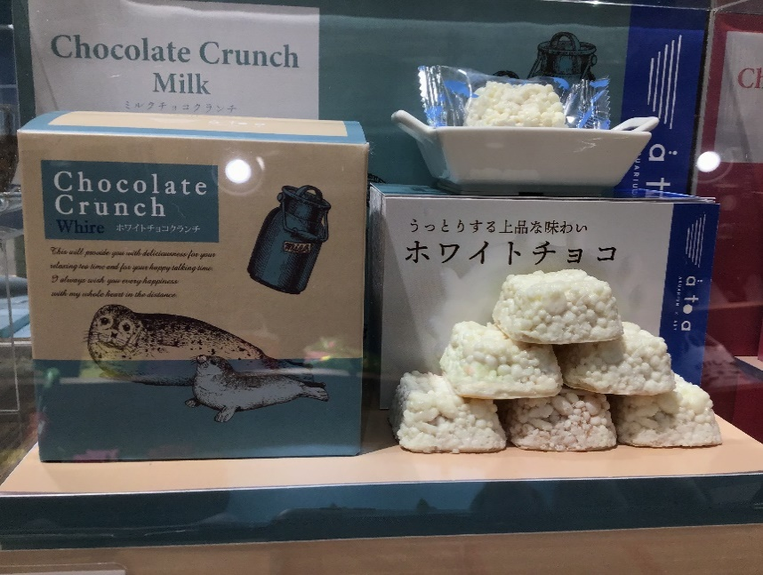 | 4570010450837 | atoa)ﾁｮｺｸﾗﾝﾁBOXｱｻﾞﾗｼﾎﾜｲﾄ | アザラシの親子がデザインされた、かわいいBOXに入ったクランチチョコレートです。うっとりする上品な味わいのホワイトチョコレート！ 一口サイズで普段のおやつにも♪ちょうどいいサイズ感でお土産もにピッタリです。 【賞味期限】1カ月以上（賞味期限はパッケージに記載） 【アレルギー特定原材料】小麦・乳・卵・大豆 【内容量】8枚 【サイズ】横8.5・縦8.5・幅8.5 【JAN】4570010450837 | ◎ | ¥600 | ¥420

